Баг2wd
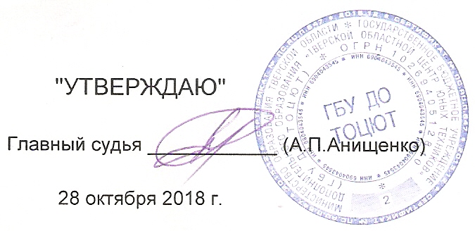
 | "УТВЕРЖДАЮ" |  |  |  |  |  |  |  | ПРОТОКОЛ
 |  |  |  |  |  |  |  |  | Чемпионат Тверской области по автомодельному спорту
Главный судья ____________ (А.П.Анищенко) |  |  |  |  |  |  |  |  | по радиоуправляемым внедорожным автомоделям с электродвигателями,
 |  |  |  |  |  |  |  |  | посвящённый "Дню работников автомобильного транспорта".
 | 2018-10-28
 |  |  |  |  |  | Класс моделей: |  | Багги2WD | Длина дистанции: |  |  | 80 | метров
 | 2018-10-28 | г.Тверь |  |  |  |  | Количество квалификаций: |  | Время гонки: |  |  | 0:05:00 | минут
№ | Фамилия, Имя. | Спор. | Воз. Кат. |  | ФИ зас | стар. № |  |  |  |  |  |  |  |  | Балл этапа
п.п. |  | разр. |  | Участие |  |  |  | 2 финал |  | Итого |  | Ср. V км./ч. | Вып. Нор. | Место
 |  |  |  | ранее |  |  | Круги, Время, (Место) | Круги, Время, (Место) | Круги, Время, (Место) | Зачёт - Место:№ финала | Очки
3 | Каштанов Виктор | б/р | в | 400 | Kashtanov Viktor | 0 | 16 5:03.097 (2) | 17 5:05.978 (1) | 17 5:19.839 (1) | 2:1, 3:1 [1:2] | 2 | 0.00 |  | 1 | 400
5 | Шиловская Алина | б/р | мю | 300 | Shilovskaya Alina | 0 | 17 5:10.411 (1) | 17 5:13.841 (2) | 10 5:20.453 (4) | 1:1, 2:2 [3:4] | 3 | 0.00 |  | 2 | 300
1 | Синюков Ярослав | б/р | мю | 225 | Sinukov Jaroslav | 0 | 16 5:13.245 (3) | 16 5:08.844 (3) | 16 5:13.346 (2) | 3:2, 2:3 [1:3] | 5 | 0.00 |  | 3 | 225
2 | Дорофеев Дмитрий | б/р | ю | 127 | Dorofeev Dmitriy | 0 | 14 5:08.356 (4) | 6 2:11.291 (5) | 7 5:23.116 (6) | 1:4, 2:5 [3:6] | 9 | 0.00 |  | 5 | 127
4 | Утюгов Денис | б/р | мю | 96 | Utiugov Denis | 0 | 8 3:49.564 (5) | DNS (7) | 7 3:46.855 (5) | 1:5, 3:5 [2:7] | 10 | 0.00 |  | 6 | 96

